상품제안서
[플레이고] N630 미니 블루투스 이어폰 | 상품코드: F31604

 |  |  |  |  |  |  | 02-412-0044 | www.easy1.co.kr
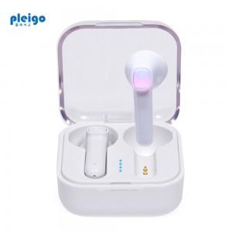

【상세/제작정보】 | <p>1박스 입수수량 : 40개&nbsp;</p><p>1박스 택배비: 4000원 부과세별도&nbsp;</p>

【인쇄/포장옵션】 | 풀칼라 / 포장지포장

【공급단가】 | 수량 | 50~ | 100~ | 500~ | 1,000~ | 2,000~
*VAT별도 | 단가 | 7,150원 | 7,040원 | 6,870원 | 6,600원 | 6,320원

【상품 URL】 | http://www.easy1.co.kr/src/goods_detail.php?gdno=31604

